상품제안서
패트 고투명 동굴이부채 0.5T | 상품코드: S20010

 |  |  |  |  |  |  | 02-713-8555 | www.synergygift.co.kr
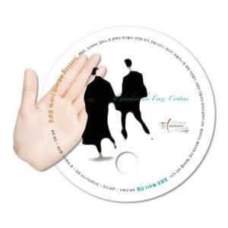

【상세/제작정보】 | <p>​※ 최소수량 1,000개이며 1,000개 단위로 주문 가능합니다.</p><p>※ 고투명원단 특성상 공정과정 중 스크레치 발생될 수 있습니다.<br>※ 자유모양은 목형비 추가(문의요망)​</p>

【인쇄/포장옵션】 | 풀칼라 / 포장불가능

【공급단가】 | 수량 | 1,000~ | 3,000~ | 10,000~ | 30,000~ | 100,000~
*VAT별도 | 단가 | 350원 | 320원 | 240원 | 210원 | 200원

【상품 URL】 | https://www.synergygift.co.kr:443/src/goods_detail.php?gdno=18936

